Лист1
1 | Реле контроля фаз Новатек-Электро РНПП-311М (Н) (аналог РНПП-311) | 2 | 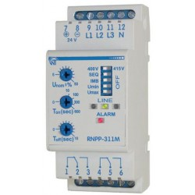 | 2
2 | Реле промежуточное АсКо МY4 3А AC-220В IP40 (A0090010009) | 3 | 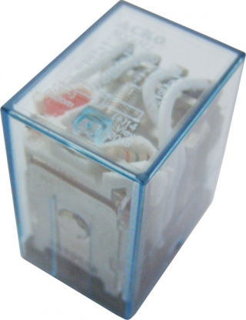
3 | Колодка под реле АСКО МY4 PYF14A-E (A0090020005) | 3 | 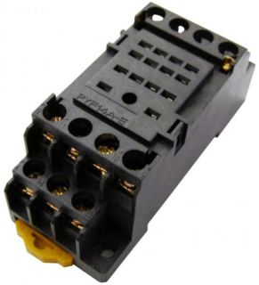
4 | DIN рейка (Дин-рейка) 100 см | 3 | 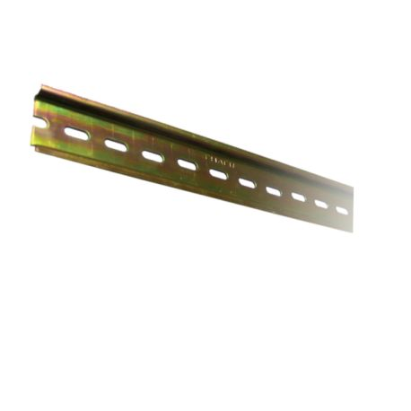
5 | КОНТАКТОР РЕВЕРСИВНЫЙ КТИ-64003 400А 230V/AC 3NO KKT63-400-230-10 IEK | 1 | 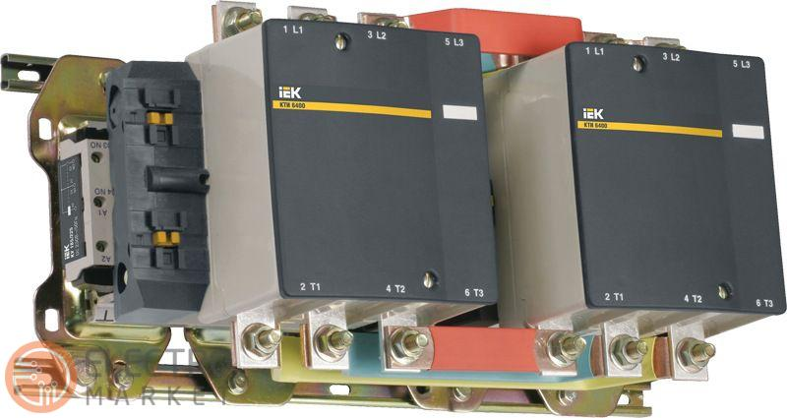
6 | Приставка IEK ПКИ-11 дод. контакти 1НВ+1НЗ | 2 | 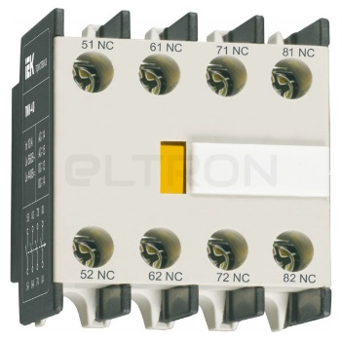
7 | Бокс монтажний IEK ЩМП-6-0 (1200х750х300) з панеллю IP31 ( YKM40-06-31 ) | 1 | 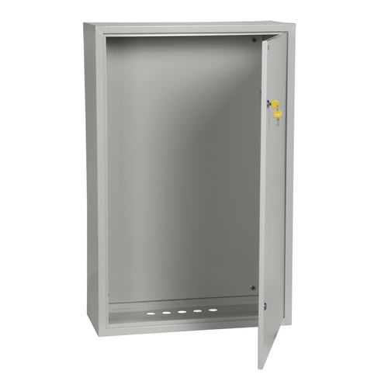
8 | Сигнальна арматура АСКО-УКРЕМ AD22DS 220В Червона | 1 | 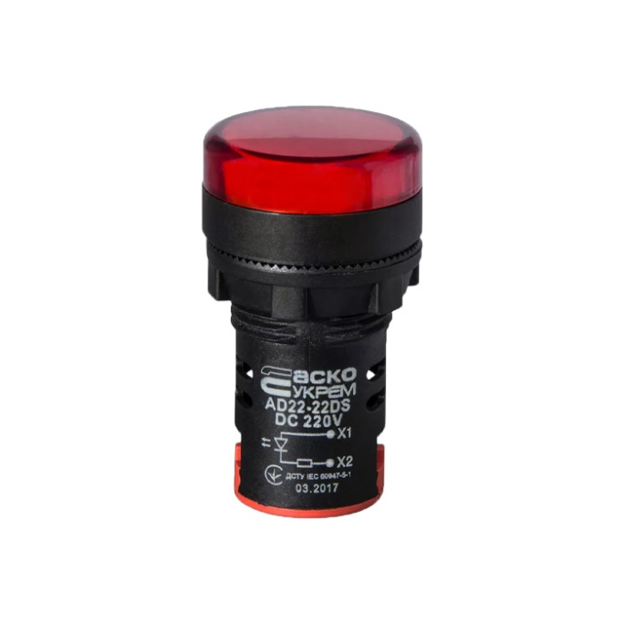
9 | Индикатор ENERGIO AD16-16DS 220В AC зеленый 60221 | 2 | 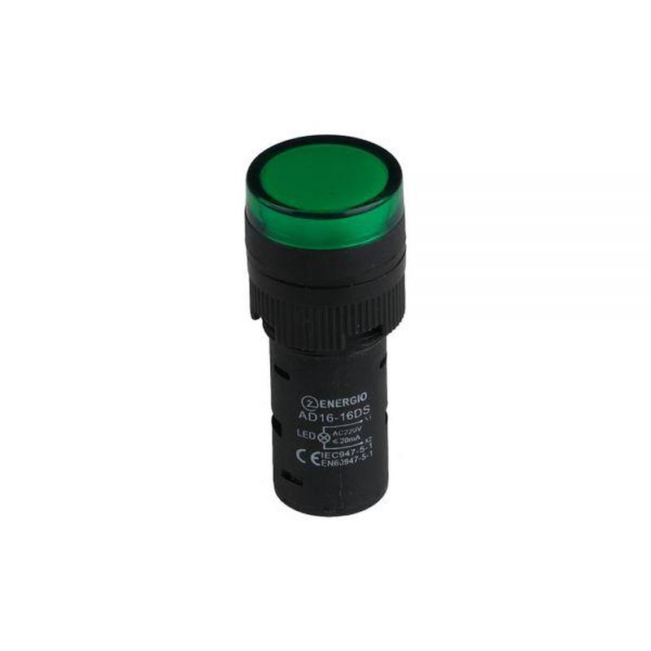 | 1
10 | КАБЕЛЬ-КАНАЛ ПЕРФОРИРОВАННЫЙ 25X25 ИМПАКТ CKM50-025-025-1-K03 IEK | 6 | 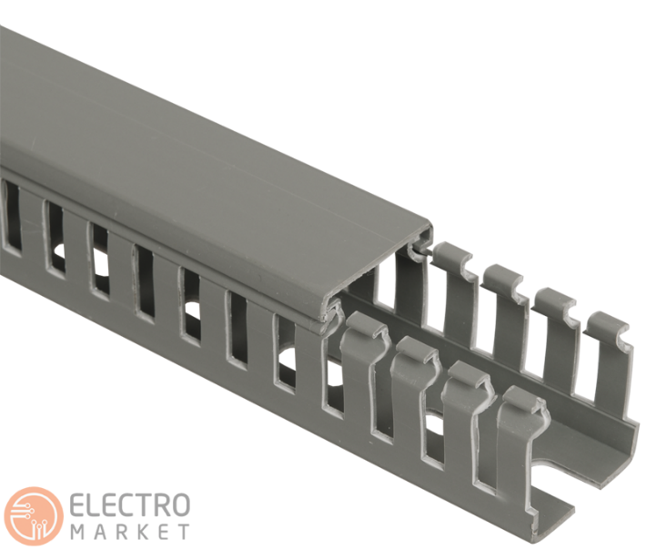
11 | Силовой автомат 400 А, трехфазный, 70кА, e.industrial.ukm.400S.400 Enext i0010010 | 3 | 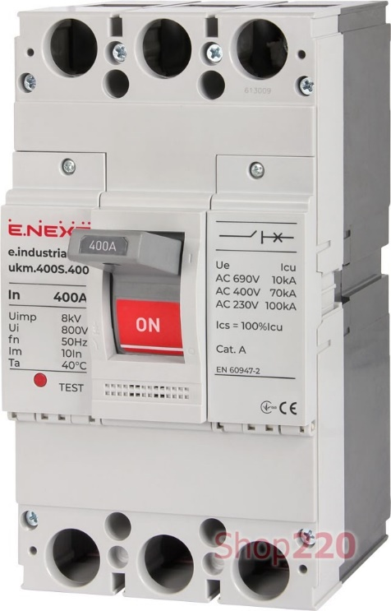
12 | Авт. выкл. ВА47-29М 3P 10A 4,5кА х-ка B ИЭК | 2 | 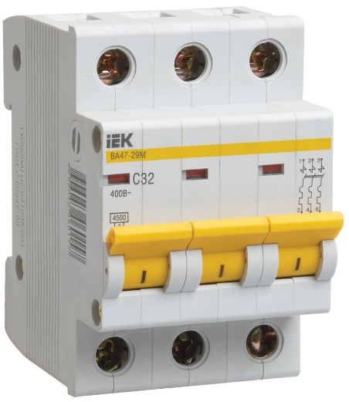 | 1
13 | Кінцевий стопор (обмежувач з маркуванням) на DIN-рейку IEK, YZN11DF-003-K03 | 10 | 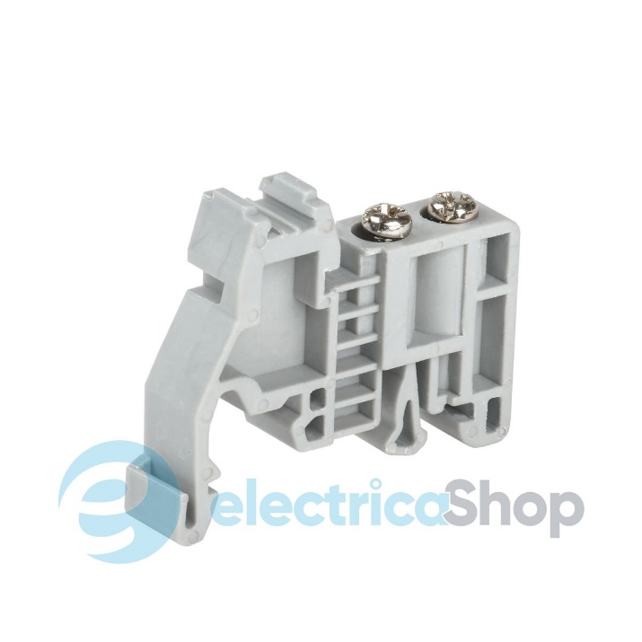 | 10
14
15
16
17
18
19
20
21
22
23
24
25
26
27

